Worksheet
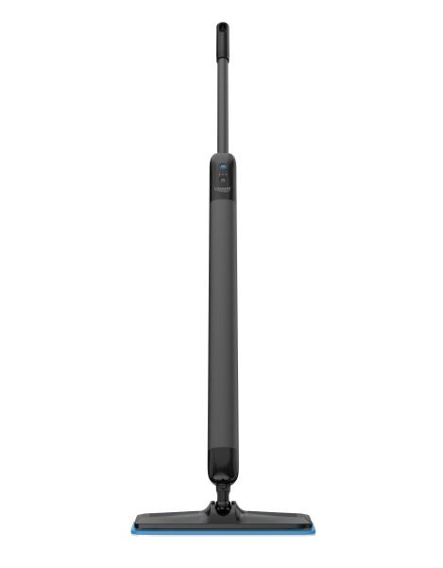
Lifenaxx Elektrischer Bodenwischer mit 3 Reinigungsmodi LX-088

Artikelnummer | 5520 |  | VE | 4
EAN | 4262579320491 |  | Stück pro Palette | Keine Angabe
Zollnummer | 85081100 |  | Lagen Pro Palette | Keine Angabe

Abmessungen - Artikel
Länge(cm) | Breite(cm) | Höhe(cm) | Gewicht(g)
136 | 6 | 6 | 1650

Abmessungen - Artikelverpackung
Länge(cm) | Breite(cm) | Höhe(cm) | Leergewicht(g) | Gewicht(g) Artikel+Verpackung
109 | 16 | 10.5 | 0 | 1800

Abmessungen - VE Karton (Masterkarton)
Länge(cm) | Breite(cm) | Höhe(cm) | Gewicht(g)
110 | 33 | 23 | 6000

Verpackung - Bestandteile
Rest Zubehör (g) | Papier/Pappe (g) | Styropor (g) | Kunstst. Hohlkörper(g) | Kunstst. Folien(g) | Materialverbunde (g)
0 | 0 | 0 | 0 | 0 | 0

Weiterführende Informationen
Technaxx Reseller Portal

